Plan1
DESENVOLVIMENTO DE CRONOGRAMAS | DESENVOLVIMENTO DE CRONOGRAMAS
Que passos devemos tomar para desenvolver um cronograma de projetos e controlá-lo? | Antes de elaborar um Cronograma, devemos nos atentar aos seguintes passos: - Estimar os Recursos das Atividades; - Estimar as Durações das Atividades; - Desenvolver o Cronograma; - Controlar o Cronograma;
Como se dá a Etapa de Estimativa dos Recursos das Atividades? | Estamativa de Recursos das Atividades: Esse é o processo de estimar os tipos e quantidades de material, pessoas, equipamentos ou suprimentos, esforços e durações de tempo do projeto necessários para realizar cada atividade. Com a estimativa, espera-se chegar muito próximo à realidade, porém como nem sempre isso é possível, devemos sempre incluir uma indicação do seu nível de exatidão (por exemplo, ± x%). A atenção deve ser alta nesse ponto do gerenciamento, pois o processo está intimamente ligado ao gerenciamento de custos.
Como se dá a Etapa de Estimativa da Duração das Atividades? | Estimativa da Duração das Atividades: esse é o processo de estimar os períodos de trabalho que serão necessários para terminar as atividades específicas com os recursos estimados. Para isso a Estimativa das Durações das Atividades utiliza informações sobre as atividades do escopo do projeto, tipos de recursos necessários, quantidades estimadas de recursos e calendários de recursos. Assim, a Estimativa de Duração ttêm a função de calcular a duração das atividades que envolvem o trabalho das pessoas. A estimativa da duração é elaborada progressivamente e o processo considera a qualidade e a disponibilidade dos dados de entrada.
Oque devemos levar em consideração para fazer a Estimativa de Duração das Atividades? | Para a Estimativa de Duração das Atividades do Projeto, serão levadas em consideração: - Lista de atividades e seus atributos. - Requisitos dos recursos das atividades. - Calendários dos recursos. - Declaração do escopo do projeto. - Fatores ambientais da empresa, tais como: bancos de dados de estimativas de duração de atividades, métricas de produtividade. - Ativos de processos organizacionais, por exemplo: dados históricos sobre duração de atividades, calendários de projetos passados, metodologia de elaboração do cronograma e lições aprendidas.
- reservada para a questão acima -
Quais algumas técnicas que podem ser empregadas para realizar a Estimativa de Duração das Atividades? | Podemos utilizar: Opinião Especializada: é baseada na experiência, em consultoria interna externa, remunerada ou não remunerada e, guiada por informações históricas, pode fornecer informações sobre estimativas de duração ou durações máximas recomendadas para as atividades a partir de projetos anteriores similares. Análise de Reservas (contingências): a reserva para contingências pode ser uma porcentagem da duração estimada da atividade, um número fixo de períodos de trabalho ou, ainda, pode ser desenvolvida através do uso de métodos de análise quantitativa. À medida que informações mais precisas sobre o projeto se tornam disponíveis, a reserva para contingências pode ser usada, reduzida ou eliminada. As contingências devem ser claramente identificadas na documentação do cronograma. Estimativa Análoga: usa parâmetros, tais como duração, orçamento, tamanho, peso e complexidade de um projeto anterior similar como base para a estimativa dos mesmos parâmetros ou medidas para um projeto futuro. Por exemplo: vamos ministrar um curso de informática básica para 20 empregados operacionais da empresa X, neste ano, contemplando o software Power Point. No ano passado, fizemos um curso de Excel, também para 20 empregados, e isso foi realizado em 5 dias úteis. Podemos estimar que para o projeto do curso de Power Point também será 5 dias úteis. Estimativa Paramétrica: utiliza uma relação estatística entre dados históricos e outras variáveis para calcular uma estimativa para parâmetros da atividade, tais como custo, orçamento e duração. Por exemplo: vamos ministrar um curso de informática básica para 40 empregados operacionais da empresa X, neste ano, contemplando o software Word. No ano passado, fizemos um curso de Excel para 20 empregados e isso foi realizado em 5 dias úteis, pois nossa sala de aula comporta somente 20 alunos por turma. Podemos estimar que para o projeto do curso de "Word" serão utilizados 10 dias úteis. Estimativa de Três Pontos: utiliza média probabilística
- reservada para a questão acima -
- reservada para a questão acima -
- reservada para a questão acima -
- reservada para a questão acima -
DESENVOLVIMENTO DE CRONOGRAMAS | DESENVOLVIMENTO DE CRONOGRAMAS
Como se dá a Etapa de Desenvolvimento do Cronograma? | Desenvolver o cronograma é o processo de análise de sequência das atividades, suas durações, recursos necessários e restrições visando criar o cronograma do projeto. Para isso, temos que determinar as datas planejadas de início e de término para as atividades e marcos do projeto, e vamos representar essas datas por através de gráficos, como o GANTT ou PERT/CPM.
Ilustre um Cronograma já implementado: | 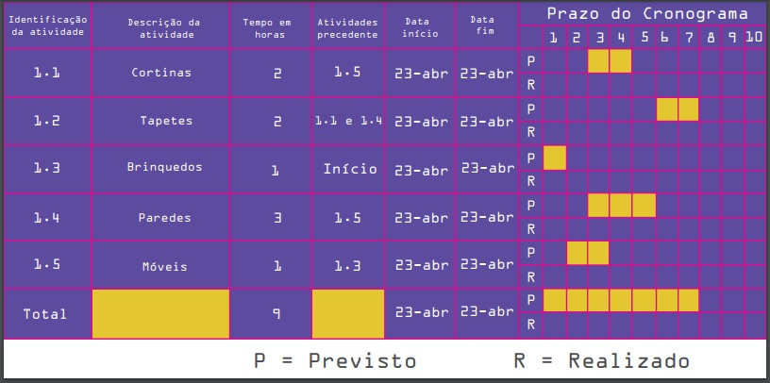
- reservada para a questão acima -
Como se dá a Etapa de Controle do Cronograma? | O controle do cronograma é o processo de monitoramento do andamento do projeto. O controle do cronograma está relacionado a: - Determinação da situação atual do cronograma do projeto. - Influência nos fatores que criam mudanças no cronograma. - Determinação de que o cronograma do projeto mudou. - Gerenciamento das mudanças reais conforme ocorrem.

